Total Iterations vs EoS
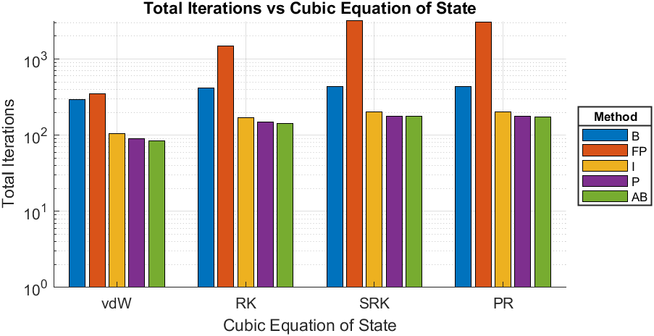
Compound | Ammonia
Triple Temperature [K] | 195.5
Close to Critical Temperature (CCT) [K] | 405.6
EoS | Calculated Triple Pressure [bar] | Calculated Pressure given CCT [bar] | Total Iterations-B | Total Iterations-FP | Total Iterations-I | Total Iterations-P | Total Iterations-AB
van der Waals | 2.431 | 112.6897 | 296 | 352 | 105 | 90 | 85
Redlich-Kwong | 0.15043 | 112.6475 | 415 | 1478 | 170 | 148 | 144
Soave-Redlich-Kwong | 0.054256 | 112.6163 | 436 | 3222 | 202 | 178 | 177
Peng-Robinson | 0.059398 | 112.6233 | 439 | 3046 | 202 | 177 | 174

vdW - Iterations vs Psat
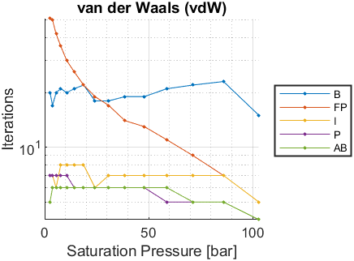
Psat [bar] | Tsat-B [K] | Iterations-B | Tsat-FP [K] | Iterations-FP | Tsat-I [K] | Iterations-I | Tsat-P [K] | Iterations-P | Tsat-AB [K] | Iterations-AB
0.0608 | NaN | NaN | NaN | NaN | NaN | NaN | NaN | NaN | NaN | NaN
0.0865 | NaN | NaN | NaN | NaN | NaN | NaN | NaN | NaN | NaN | NaN
0.1775 | NaN | NaN | NaN | NaN | NaN | NaN | NaN | NaN | NaN | NaN
0.3381 | NaN | NaN | NaN | NaN | NaN | NaN | NaN | NaN | NaN | NaN
0.6044 | NaN | NaN | NaN | NaN | NaN | NaN | NaN | NaN | NaN | NaN
1.0226 | NaN | NaN | NaN | NaN | NaN | NaN | NaN | NaN | NaN | NaN
1.6496 | NaN | NaN | NaN | NaN | NaN | NaN | NaN | NaN | NaN | NaN
2.5529 | 196.8751 | 20 | 196.875 | 51 | 196.875 | 7 | 196.875 | 7 | 196.875 | 5
3.81 | 208.8605 | 17 | 208.8604 | 50 | 208.8604 | 7 | 208.8605 | 7 | 208.8605 | 6
5.5077 | 221.1832 | 20 | 221.1831 | 42 | 221.1832 | 6 | 221.1832 | 7 | 221.1832 | 6
7.741 | 233.8393 | 21 | 233.8393 | 36 | 233.8394 | 8 | 233.8394 | 7 | 233.8394 | 6
10.61 | 246.8166 | 20 | 246.8165 | 30 | 246.8166 | 8 | 246.8166 | 7 | 246.8166 | 6
14.24 | 260.1727 | 21 | 260.1727 | 26 | 260.1727 | 8 | 260.1727 | 6 | 260.1727 | 6
18.72 | 273.8084 | 22 | 273.8083 | 22 | 273.8084 | 8 | 273.8084 | 6 | 273.8084 | 6
24.2 | 287.8139 | 18 | 287.8138 | 19 | 287.8139 | 6 | 287.8138 | 6 | 287.8139 | 6
30.79 | 302.1393 | 18 | 302.1393 | 17 | 302.1393 | 7 | 302.1393 | 6 | 302.1393 | 6
38.64 | 316.8218 | 19 | 316.8218 | 14 | 316.8218 | 7 | 316.8218 | 6 | 316.8218 | 6
47.9 | 331.8742 | 19 | 331.8742 | 13 | 331.8742 | 7 | 331.8742 | 6 | 331.8742 | 6
58.74 | 347.3238 | 21 | 347.3238 | 11 | 347.3238 | 7 | 347.3238 | 5 | 347.3238 | 6
71.35 | 363.2046 | 22 | 363.2046 | 9 | 363.2046 | 7 | 363.2046 | 5 | 363.2046 | 5
85.98 | 379.5933 | 23 | 379.5933 | 7 | 379.5933 | 7 | 379.5933 | 5 | 379.5933 | 5
103 | 396.6428 | 15 | 396.6428 | 5 | 396.6428 | 5 | 396.6428 | 4 | 396.6428 | 4

RK - Iterations vs Psat
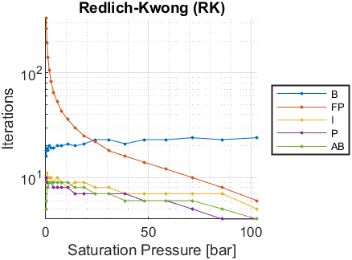
Psat [bar] | Tsat-B [K] | Iterations-B | Tsat-FP [K] | Iterations-FP | Tsat-I [K] | Iterations-I | Tsat-P [K] | Iterations-P | Tsat-AB [K] | Iterations-AB
0.0608 | NaN | NaN | NaN | NaN | NaN | NaN | NaN | NaN | NaN | NaN
0.0865 | NaN | NaN | NaN | NaN | NaN | NaN | NaN | NaN | NaN | NaN
0.1775 | 197.7345 | 16 | 197.7343 | 332 | 197.735 | 10 | 197.735 | 10 | 197.735 | 5
0.3381 | 207.1029 | 18 | 207.1024 | 264 | 207.1025 | 9 | 207.1029 | 10 | 207.103 | 6
0.6044 | 216.5878 | 19 | 216.5876 | 192 | 216.5879 | 11 | 216.5879 | 9 | 216.5879 | 8
1.0226 | 226.1906 | 18 | 226.1906 | 142 | 226.1907 | 10 | 226.1906 | 9 | 226.1906 | 8
1.6496 | 235.9158 | 20 | 235.9157 | 107 | 235.9158 | 10 | 235.9158 | 9 | 235.9158 | 9
2.5529 | 245.7677 | 19 | 245.7676 | 83 | 245.7677 | 10 | 245.7677 | 9 | 245.7677 | 9
3.81 | 255.7483 | 19 | 255.7483 | 65 | 255.7484 | 9 | 255.7484 | 8 | 255.7484 | 9
5.5077 | 265.8599 | 20 | 265.8598 | 53 | 265.8599 | 10 | 265.8599 | 8 | 265.8599 | 9
7.741 | 276.103 | 20 | 276.103 | 43 | 276.1031 | 9 | 276.1031 | 8 | 276.1031 | 9
10.61 | 286.4707 | 21 | 286.4707 | 36 | 286.4707 | 8 | 286.4707 | 8 | 286.4707 | 9
14.24 | 297.0113 | 20 | 297.0113 | 30 | 297.0113 | 9 | 297.0113 | 7 | 297.0113 | 8
18.72 | 307.6491 | 21 | 307.6491 | 25 | 307.6491 | 9 | 307.6491 | 7 | 307.6491 | 8
24.2 | 318.4565 | 23 | 318.4565 | 22 | 318.4565 | 8 | 318.4565 | 7 | 318.4564 | 7
30.79 | 329.3959 | 23 | 329.3958 | 18 | 329.3959 | 8 | 329.3959 | 7 | 329.3959 | 7
38.64 | 340.4977 | 21 | 340.4977 | 16 | 340.4977 | 7 | 340.4977 | 7 | 340.4977 | 6
47.9 | 351.7711 | 23 | 351.7711 | 14 | 351.7711 | 7 | 351.7711 | 6 | 351.7711 | 6
58.74 | 363.237 | 23 | 363.237 | 12 | 363.237 | 7 | 363.237 | 6 | 363.237 | 6
71.35 | 374.9179 | 24 | 374.9179 | 10 | 374.9179 | 7 | 374.9179 | 5 | 374.9179 | 6
85.98 | 386.8683 | 23 | 386.8683 | 8 | 386.8683 | 7 | 386.8683 | 4 | 386.8683 | 5
103 | 399.1946 | 24 | 399.1946 | 6 | 399.1946 | 5 | 399.1946 | 4 | 399.1946 | 4

SRK - Iterations vs Psat
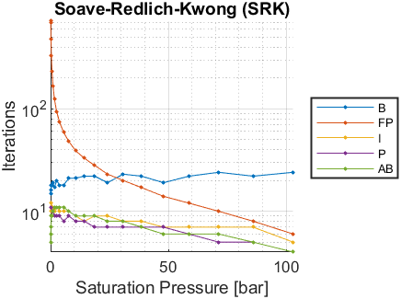
Psat [bar] | Tsat-B [K] | Iterations-B | Tsat-FP [K] | Iterations-FP | Tsat-I [K] | Iterations-I | Tsat-P [K] | Iterations-P | Tsat-AB [K] | Iterations-AB
0.0608 | 196.8913 | 15 | 196.8887 | 715 | 196.8902 | 10 | 196.8907 | 11 | 196.8907 | 5
0.0865 | 201.3443 | 16 | 201.3439 | 693 | 201.3453 | 11 | 201.3454 | 11 | 201.3454 | 6
0.1775 | 211.1992 | 16 | 211.1976 | 481 | 211.1984 | 12 | 211.1984 | 11 | 211.1981 | 7
0.3381 | 221.0452 | 18 | 221.0447 | 328 | 221.0452 | 12 | 221.0452 | 11 | 221.0452 | 9
0.6044 | 230.8952 | 18 | 230.895 | 230 | 230.8952 | 11 | 230.895 | 9 | 230.8953 | 9
1.0226 | 240.7465 | 19 | 240.7463 | 166 | 240.7464 | 11 | 240.7464 | 10 | 240.7464 | 10
1.6496 | 250.6009 | 17 | 250.6009 | 124 | 250.6009 | 10 | 250.601 | 9 | 250.601 | 11
2.5529 | 260.4612 | 20 | 260.4611 | 94 | 260.4612 | 11 | 260.4612 | 9 | 260.4612 | 11
3.81 | 270.3274 | 18 | 270.3274 | 74 | 270.3275 | 10 | 270.3275 | 9 | 270.3275 | 11
5.5077 | 280.1999 | 18 | 280.1999 | 59 | 280.1999 | 10 | 280.1999 | 8 | 280.1999 | 11
7.741 | 290.0781 | 21 | 290.0781 | 48 | 290.0781 | 10 | 290.0781 | 9 | 290.0781 | 10
10.61 | 299.954 | 21 | 299.954 | 39 | 299.954 | 9 | 299.954 | 8 | 299.954 | 9
14.24 | 309.8718 | 22 | 309.8718 | 33 | 309.8718 | 8 | 309.8718 | 8 | 309.8718 | 9
18.72 | 319.7594 | 22 | 319.7594 | 28 | 319.7594 | 9 | 319.7594 | 7 | 319.7594 | 9
24.2 | 329.683 | 19 | 329.6829 | 23 | 329.6829 | 9 | 329.6829 | 7 | 329.6829 | 8
30.79 | 339.6065 | 23 | 339.6065 | 20 | 339.6065 | 8 | 339.6065 | 7 | 339.6065 | 8
38.64 | 349.5562 | 22 | 349.5562 | 17 | 349.5562 | 8 | 349.5562 | 7 | 349.5562 | 7
47.9 | 359.5384 | 19 | 359.5384 | 14 | 359.5384 | 7 | 359.5384 | 7 | 359.5384 | 6
58.74 | 369.5691 | 22 | 369.5691 | 12 | 369.5691 | 7 | 369.5691 | 6 | 369.5691 | 6
71.35 | 379.6644 | 24 | 379.6644 | 10 | 379.6644 | 7 | 379.6644 | 5 | 379.6644 | 6
85.98 | 389.8683 | 22 | 389.8683 | 8 | 389.8683 | 7 | 389.8683 | 5 | 389.8683 | 5
103 | 400.265 | 24 | 400.265 | 6 | 400.265 | 5 | 400.265 | 4 | 400.265 | 4

PR - Iterations vs Psat
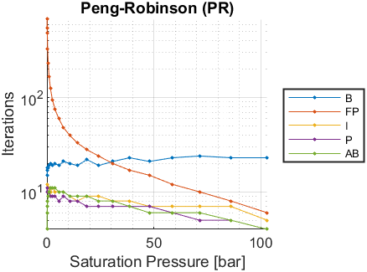
Psat [bar] | Tsat-B [K] | Iterations-B | Tsat-FP [K] | Iterations-FP | Tsat-I [K] | Iterations-I | Tsat-P [K] | Iterations-P | Tsat-AB [K] | Iterations-AB
0.0608 | 195.7885 | 15 | 195.7884 | 544 | 195.7904 | 10 | 195.7904 | 11 | 195.7904 | 4
0.0865 | 200.3024 | 15 | 200.3023 | 679 | 200.3037 | 11 | 200.304 | 10 | 200.3038 | 6
0.1775 | 210.2903 | 17 | 210.2892 | 480 | 210.2901 | 12 | 210.2901 | 11 | 210.29 | 7
0.3381 | 220.2742 | 18 | 220.2736 | 329 | 220.274 | 12 | 220.2736 | 10 | 220.2738 | 8
0.6044 | 230.2637 | 18 | 230.2636 | 231 | 230.2638 | 11 | 230.2639 | 10 | 230.2639 | 9
1.0226 | 240.256 | 19 | 240.2557 | 167 | 240.2559 | 11 | 240.2559 | 10 | 240.2559 | 10
1.6496 | 250.2509 | 20 | 250.2507 | 125 | 250.2507 | 10 | 250.2508 | 9 | 250.2508 | 11
2.5529 | 260.2494 | 19 | 260.2493 | 95 | 260.2493 | 11 | 260.2493 | 9 | 260.2493 | 11
3.81 | 270.2499 | 20 | 270.2498 | 75 | 270.2499 | 10 | 270.2499 | 9 | 270.2499 | 11
5.5077 | 280.2508 | 19 | 280.2508 | 60 | 280.2508 | 10 | 280.2508 | 8 | 280.2508 | 10
7.741 | 290.2494 | 21 | 290.2494 | 48 | 290.2494 | 10 | 290.2494 | 9 | 290.2494 | 10
10.61 | 300.2352 | 20 | 300.2352 | 40 | 300.2352 | 9 | 300.2352 | 8 | 300.2352 | 9
14.24 | 310.2506 | 19 | 310.2506 | 33 | 310.2506 | 8 | 310.2506 | 8 | 310.2506 | 9
18.72 | 320.2197 | 22 | 320.2197 | 28 | 320.2197 | 9 | 320.2197 | 7 | 320.2197 | 9
24.2 | 330.2063 | 19 | 330.2063 | 24 | 330.2063 | 9 | 330.2063 | 7 | 330.2063 | 8
30.79 | 340.1711 | 21 | 340.1711 | 20 | 340.1711 | 8 | 340.1711 | 7 | 340.1711 | 8
38.64 | 350.1366 | 23 | 350.1366 | 17 | 350.1366 | 8 | 350.1366 | 7 | 350.1366 | 7
47.9 | 360.1054 | 21 | 360.1054 | 15 | 360.1054 | 7 | 360.1054 | 7 | 360.1054 | 6
58.74 | 370.0887 | 23 | 370.0887 | 12 | 370.0887 | 7 | 370.0887 | 6 | 370.0887 | 6
71.35 | 380.0981 | 24 | 380.0981 | 10 | 380.0981 | 7 | 380.0981 | 5 | 380.0981 | 6
85.98 | 390.17 | 23 | 390.17 | 8 | 390.17 | 7 | 390.17 | 5 | 390.17 | 5
103 | 400.3796 | 23 | 400.3796 | 6 | 400.3796 | 5 | 400.3796 | 4 | 400.3796 | 4

